客户方案计算表
 | 2020.8.19日及之前的利率核算表 |  |  |  |  |  | 2020.8.20日及之后的利率核算表
使用说明 | 手动填写第一行数据 | 还款期数为2020.8.19日及之前期数 此列需要手动填写 | 计息本金*24%/12 此列为公式,不要修改 | 与签订合同保持一致 此列第一格需要手动填写 | 此列为公式 不要修改 |  | 手动填写第一行数据 | 还款期数为2020.8.20日及之后的期数 此列需要手动填写 | 计息本金*17%/12 此列为公式,不要修改 | 与签订合同保持一致 此列第一格需要手动填写 | 此列为公式 不要修改
 | 计息本金 | 还款期数 （合同） | 每月应还利息金额 | 每月还款金额 | 每月应抵本金 |  | 计息本金 | 还款期数 （合同） | 每月应还利息金额 | 每月还款金额 | 每月应抵本金 | 数值对应关系 | 解释
 | 150000.00 | 1 | 3000.00 | 6450 | 3450.00 | 8.20 | 33835.38 | 27 | 479.33 | 6450 | 5970.67 | 计息本金=客户实际到账本金，不包含砍头息
 | 146550.00 | 2 | 2931.00 | 6450 | 3519.00 | 9.20 | 27864.71 | 28 | 394.75 | 6450 | 6055.25 | 每月应还利息=计息本金*17%/12 | 每个月客户按17%应该还的利息
 | 143031.00 | 3 | 2860.62 | 6450 | 3589.38 | 10.20 | 21809.46 | 29 | 308.97 | 6450 | 6141.03 | 每月还款金额=合同约定还款金额
 | 139441.62 | 4 | 2788.83 | 6450 | 3661.17 | 11.20 | 15668.43 | 30 | 221.97 | 6450 | 6228.03 | 每月应抵本金=还款金额-应还利息金额
 | 135780.45 | 5 | 2715.61 | 6450 | 3734.39 | 12.20 | 9440.40 | 31 | 133.74 | 6450 | 6316.26 | 第二期计息本金=客户实际到账本金-应抵本金
 | 132046.06 | 6 | 2640.92 | 6450 | 3809.08 | 1.20 | 3124.14 | 32 | 44.26 | 6450 | 6405.74 | 逾期利息=剩余本金*17%/12*逾期期数 | 这个利息直到客户清偿之日为止
 | 128236.98 | 7 | 2564.74 | 6450 | 3885.26 |  | -3281.61 | 33 | -46.49 | 6450 | 6496.49 | 客户年化率，按鲸算师APP进行计算，进入APP后选择贷款利率
 | 124351.72 | 8 | 2487.03 | 6450 | 3962.97 |  | -9778.10 | 34 | -138.52 | 6450 | 6588.52 | 借款总额 | 客户实际到账金额
 | 120388.76 | 9 | 2407.78 | 6450 | 4042.22 |  | -16366.62 | 35 | -231.86 | 6450 | 6681.86
 | 116346.53 | 10 | 2326.93 | 6450 | 4123.07 |  | -23048.48 | 36 | -326.52 | 6450 | 6776.52 | 在进行计算时，需要了解客户合同签订时间、还款期数。从签订合同之日起至2020.8.20日，每期年化率按24%核算，2020.8.20日至还款结清月份，每期年化率按17%核算。 表格一测算的是从客户签订合同之日起至2020.8.20日，每期年化率按24%核算的结果；表格二测算的是客户从2020.8.20日至还款结清月份，每期年化率按17%核算的结果
 | 112223.46 | 11 | 2244.47 | 6450 | 4205.53
 | 108017.93 | 12 | 2160.36 | 6450 | 4289.64
 | 103728.29 | 13 | 2074.57 | 6450 | 4375.43
 | 99352.86 | 14 | 1987.06 | 6450 | 4462.94
 | 94889.91 | 15 | 1897.80 | 6450 | 4552.20
 | 90337.71 | 16 | 1806.75 | 6450 | 4643.25
 | 85694.47 | 17 | 1713.89 | 6450 | 4736.11
 | 80958.36 | 18 | 1619.17 | 6450 | 4830.83
 | 76127.52 | 19 | 1522.55 | 6450 | 4927.45
 | 71200.07 | 20 | 1424.00 | 6450 | 5026.00
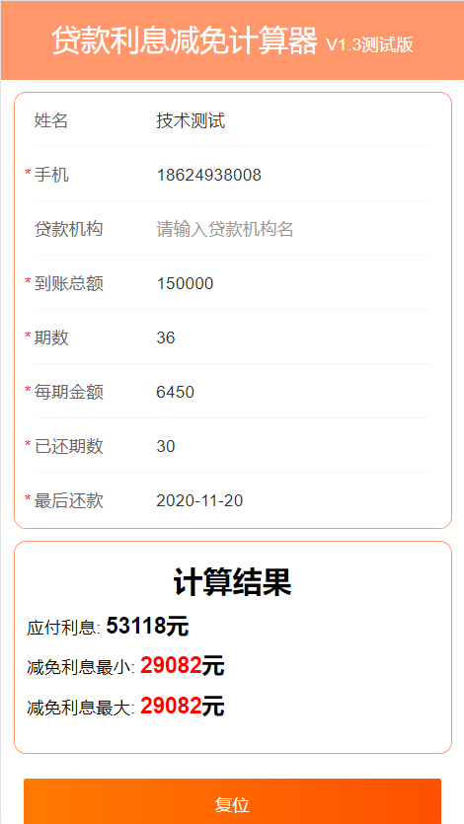
 | 66174.07 | 21 | 1323.48 | 6450 | 5126.52
 | 61047.56 | 22 | 1220.95 | 6450 | 5229.05
 | 55818.51 | 23 | 1116.37 | 6450 | 5333.63 |  |  |  |  |  |  |  | 51535
 | 50484.88 | 24 | 1009.70 | 6450 | 5440.30 |  |  |  |  |  |  |  | 1538.7
 | 45044.57 | 25 | 900.89 | 6450 | 5549.11 |  |  |  |  |  |  |  | 53073.7
7.20 | 39495.47 | 26 | 789.91 | 6450 | 5660.09
8.20 | 33835.38 | 27 | 676.71 | 6450 | 5773.29 |  |  |  |  |  |  | 51535.375274
9.20 | 28062.08 | 28 | 561.24 | 6450 | 5888.76 |  |  |  |  |  |  | 1583.0188072
10.20 | 22173.32 | 29 | 443.47 | 6450 | 6006.53 |  |  |  | 0.00 |  |  | 53118.394081
11.20 | 16166.79 | 30 | 323.34 | 6450 | 6126.66 |  |  |  | 0.00
 | 10040.13 | 31 | 200.80 | 6450 | 6249.20 |  |  |  | 0.00
 | 3790.93 | 32 | 75.82 | 6450 | 6374.18 |  |  |  | 0.00
 | -2583.25 | 33 | -51.67 | 6450 | 6501.67 |  |  |  | 0.00
 | -9084.92 | 34 | -181.70 | 6450 | 6631.70 |  |  |  | 0.00
 | -15716.62 | 35 | -314.33 | 6450 | 6764.33 |  |  |  | 0.00
 | -22480.95 | 36 | -449.62 | 6450 | 6899.62 |  |  |  | 0.00

 |  | 已付利息： | 27202.80 | 70950 | 26503.66 |  |  | 未付利息： | -699.13
 |  |  |  |  |  |  |  | 逾期利息 | 1059.43
 |  |  |  | 232200.00 | 150000.00

 |  |  |  |  | 53937.78 |  | 最大减免=合同总金额-本金-已还利息-逾期利息

 |  |  |  |  | 54636.91 |  | 最小减免=合同总金额-本金-全部法定利息-逾期利息

 |  | 合同金额 | 232200.00 |  |  | 已还金额 | 193500.00
 |  | 本金 | 150000.00 |  |  | 合同未还金额 | 38700.00
 |  | 已还利息 | 52940.40 |  |  |  | 193500.00
 |  | 逾期利息 | 178.00 | 逾期2期 |  |  | 232200.00
 |  | 全部法定利息 | 53118.39 | 负数不算 |  |  | 82200.00
 |  | 最大减免金额 | 29081.61
 |  | 最小还款金额 | 29081.61

 | 最后一次还款日 | 最大减免 | 最小减免 | 应付利息 | 逾期利息 |  | 客户陈美华情况说明：实际到账金额150000 分期36 每期金额6450 已还30期 每月20号还款 最后一次还款2020.11.20
 | 11.2 | 29081.61 | 29081.61 |  | 178.00

 | 这个案件是客户已经还超，不能按照这个表格数值进行计算。

